1.นำไปใช้
สรุปความสอดคล้องของโครงการในระบบ eMENSCR ต่อห่วงโซ่คุณค่าฯ ของเป้าหมายแผนแม่บทย่อย
การนำข้อมูลไปใช้ประกอบการจัดทำโครงการเพื่อขับเคลื่อนการบรรลุเป้าหมายตามยุทธศาสตร์ชาติ ประจำปีงบประมาณ พ.ศ. 2567
1. ทบทวนความเกี่ยวข้องของหน่วยงานกับเป้าหมายแผนแม่บทย่อย (Y1) ของแผนแม่บทภายใต้ยุทธศาสตร์ชาติ

คำชี้แจง :
นำข้อมูลจาก Sheet 3. Pivot หน่วยงาน และ Sheet 4. รวม หรือ Sheet 5. เรียงปี หรือ Sheet 6. VC ไปประกอบการจัดทำ PRJ67WS1 ดังนี้
1.1 วิเคราะห์การมีส่วนร่วมขับเคลื่อนการบรรลุผลสัมฤทธิ์ตามเป้าหมายของแผนแม่บทย่อยฯ ตามองค์ประกอบและปัจจัยของห่วงโซ่คุณค่าของประเทศไทย (Final Value Chain Thailand : FVCT) โดยพิจารณาจากโครงการ/การดำเนินการของหน่วยงานที่ได้มีการดำเนินการที่ผ่านมาว่าใต้อยู่ในปัจจัยภายใต้องค์ประกอบของห่วงโซ่คุณค่าฯ ซึ่งจะสะท้อนให้เห็นว่าหน่วยงานมีส่วนร่วมขับเคลื่อนฯ ปัจจัยใดบ้าง
1.2 พิจารณาโครงการ/การดำเนินการที่ผ่านมาของหน่วยงานที่มีการนำเข้าในระบบ eMENSCR เพื่อนำไปสู่การเพิ่มเติมโครงการ/การดำเนินการตั้งแต่ปีงบประมาณ 2561 – ปัจจุบันของหน่วยงานที่ยังไม่ได้มีการนำเข้าในระบบ eMENSCR ทั้งในส่วนของโครงการ/การดำเนินการที่ใช้งบประมาณแผ่นดิน/งบประมาณจากแหล่งอื่น และไม่ใช้งบประมาณ



2 .การทำร่างข้อเสนอโครงการเพื่อขับเคลื่อนการบรรลุเป้าหมายตามยุทธศาสตร์ชาติ ประจำปีงบประมาณ พ.ศ. 2567
คำชี้แจง :
นำข้อมูลจาก Sheet 3. Pivot VC และ Sheet 4. รวม หรือ Sheet 5. เรียงปี หรือ Sheet 6. VC ไปประกอบการจัดทำร่างข้อเสนอโครงการฯ ดังนี้
2.1 วิเคราะห์ช่องว่างของห่วงโซ่คุณค่าฯ โดยพิจารณาองค์ประกอบ/ปัจจัยที่ไม่มีโครงการฯ (X) มารองรับ เพื่อให้หน่วยงานจัดทำโครงการฯ มาขับเคลื่อนการดำเนินการในปัจจัยภายใต้องค์ประกอบนั้น
2.2 วิเคราะห์ความซ้ำซ้อนของโครงการ/การดำเนินการที่อยู่ในปัจจัยภายใต้องค์ประกอบของห่วงโซ่คุณค่าฯ ของเป้าหมายแผนแม่บทย่อย (Y1) ที่เกี่ยวข้อง โดยพิจารณาจากปัจจัยที่มีโครงการมารองรับเป็นจำนวนมาก เพื่อดูความซ้ำซ้อนที่เกิดขึ้นของโครงการ/การดำเนินงานที่ผ่านมา และประเมินว่าข้อเสนอโครงการฯ ที่หน่วยงานจะจัดทำมีความซ้ำซ้อนกับโครงการของหน่วยงานอื่น ๆ หรือไม่ โดยหน่วยงานสามารถหารือและบูรณาการร่วมกันเพื่อลดความซ้ำซ้อนและจัดทำโครงการฯ ที่มีคุณภาพต่อไป

2.Pivot VC
องค์ประกอบ / ปัจจัย | ปีงบประมาณ
 | 2564 | 2565 | รวมจำนวนโครงการทั้งหมด
050302V01 | 2 | 1 | 3
050302F0101 |  | 1 | 1
050302F0102 | 1 |  | 1
050302F0103 | 1 |  | 1
050302V02
050302F0201
050302F0202
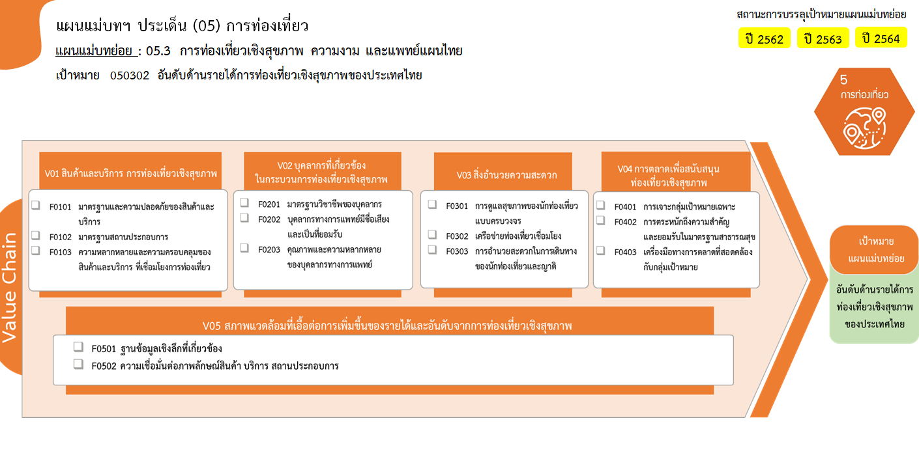
1 โครงการ
1 โครงการ
1 โครงการ
รวม 3 โครงการ
รวมทั้งสิ้น 3 โครงการ
0 โครงการ
0 โครงการ
0 โครงการ
0 โครงการ
0 โครงการ
0 โครงการ
0 โครงการ
0 โครงการ
0 โครงการ
0 โครงการ
0 โครงการ
050302F0203
050302V03
050302F0301
050302F0302
050302F0303
050302V04
050302F0401
050302F0402
050302F0403
050302V05
050302F0501
050302F0502
รวมจำนวนโครงการทั้งหมด | 2 | 1 | 3

รวม 0 โครงการ
รวม 0 โครงการ
รวม 0 โครงการ

รวม 0 โครงการ

